画面
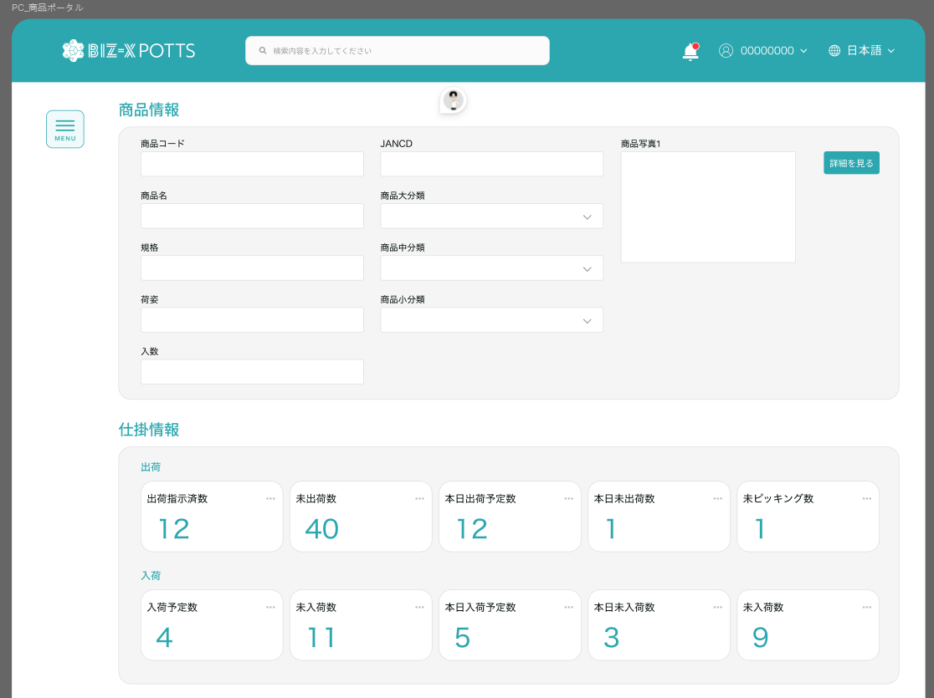
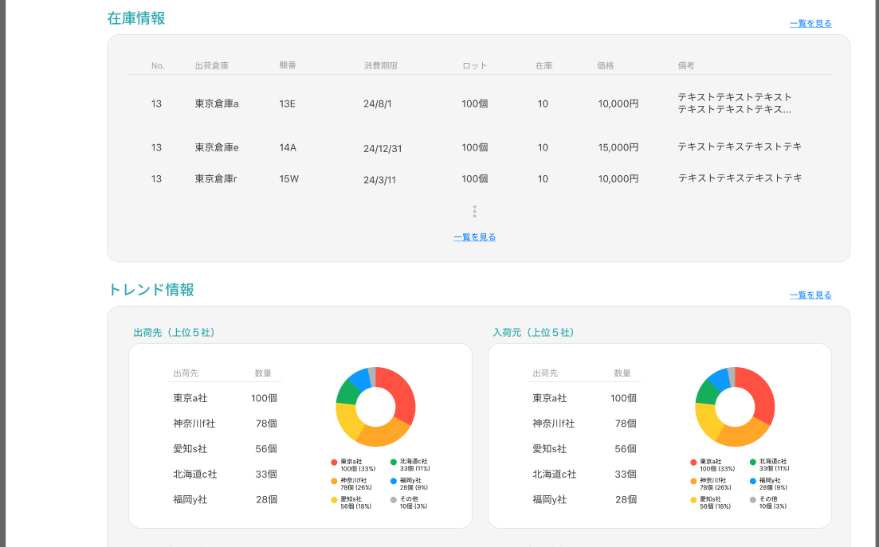
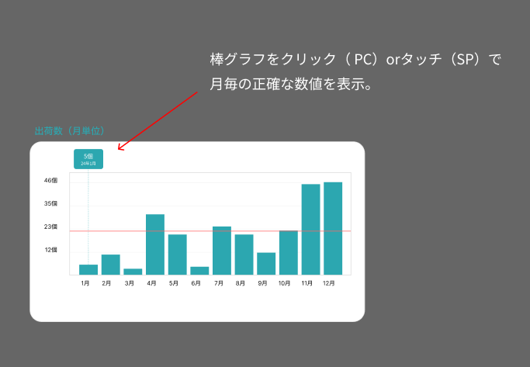
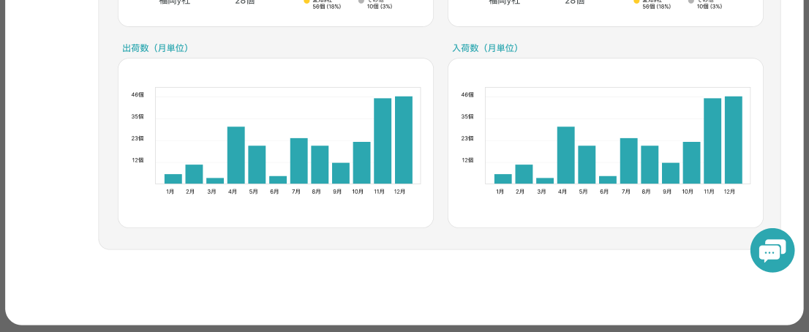
機能設計書 |  | システム名 | プロジェクト名 | 登録日付 | 更新日付
 |  | Biz-X POTTS
画面レイアウト |  | サブシステム名 | 機能名名 | 登録担当者 | 更新担当者
 |  | 在庫 | 商品ポータル

 | 画面レイアウト

画面項目定義 (SP)
機能設計書 |  |  | システム名 |  |  |  | プロジェクト名 |  |  |  |  |  | 登録日付 |  |  | 更新日付
 |  |  | Biz-X POTTS
画面項目定義 |  |  | サブシステム名 |  |  |  | 機能名名 |  |  |  |  |  | 登録担当者 |  |  | 更新担当者
 |  |  | 在庫 |  |  |  | 商品ポータル

No | 項目名 | ID | 種類 | 属性 | DB 桁数 | 画面 桁数 | IO | タブ | 必須 | 表示 | 配置 | IME | ref | chk | 書式 |  | 概要 | 登録時仕様 |  | 更新時仕様
 |  |  |  |  |  |  |  |  |  |  |  |  |  |  |  |  |  | 取得元 | 仕様 | 取得元 （照会/削除も同様） | 仕様
PC端参照
 | 検索条件
 | 返品区分 |  |  |  |  |  |  |  |  |  |  |  |  |  |  |  | 1:売上返品 2:仕入返品 | dtb_return(返品) | 返品区分
 | 商品コード |  |  |  |  |  |  |  |  |  |  |  |  |  |  |  |  | dtb_return(返品) | 商品ID
 | 商品名 |  |  |  |  |  |  |  |  |  |  |  |  |  |  |  |  | mtb_product(商品マスタ) | 商品_名称
 | 入荷予定番号/出荷指示番号 |  |  |  |  |  |  |  |  |  |  |  |  |  |  |  | 番号より、IDを取得する | dtb_return(返品) | 入荷予定ID/出荷指示ID
 | 一覧
 | ID |  |  |  |  |  |  |  |  |  |  |  |  |  |  |  |  | dtb_return(返品) | ID
 | 入荷予定番号/出荷指示番号 |  |  |  |  |  |  |  |  |  |  |  |  |  |  |  | 番号より、IDを取得する | dtb_return(返品) | 入荷予定ID/出荷指示ID
 | 返品区分 |  |  |  |  |  |  |  |  |  |  |  |  |  |  |  |  | dtb_return(返品) | 返品区分
 | 商品名 |  |  |  |  |  |  |  |  |  |  |  |  |  |  |  |  | mtb_product(商品マスタ) | 商品_名称
 | ロケーションのバーコード |  |  |  |  |  |  |  |  |  |  |  |  |  |  |  |  | mtb_location(ロケーションマスタ) | ロケーションのバーコード
 | 返品数量 |  |  |  |  |  |  |  |  |  |  |  |  |  |  |  |  | dtb_return(返品) | 返品数量

イベント仕様 (SP)
機能設計書 |  |  | システム名 |  | プロジェクト名 | 登録日付 |  | 更新日付
 |  |  | Biz-X POTTS
イベント仕様 |  |  | サブシステム名 |  | 機能名名 | 登録担当者 |  | 更新担当者
 |  |  | 在庫 |  | 商品ポータル

PC端参照
No | 対象 | イベント |  | 処理内容 |  |  | 備考
 |  | 初期化 |  | 検索条件をクリアして、データを検索する 検索表：dtb_return(返品) 条件：「会社_ID」=登録者の会社ID 「削除区分」=「2:未削除」 「登録日時」降順で表示
 |  | 検索 |  | 画面入力の検索条件に基づいて検索する 検索表：dtb_return(返品) 条件： 「返品区分」=画面入力の「返品区分」 「商品コード」=画面入力の「商品コード」 「商品名」like 画面入力の「商品名」 「入荷予定ID/出荷指示ID」=画面入力の「入荷予定番号/出荷指示番号」関連のID 「会社_ID」=登録者の会社ID 「削除区分」=「2:未削除」 「登録日時」降順で表示
 |  | 全選択/全解除 |  | 現在のページテーブルのすべてのデータを選択/すべて解除するには、ボタンをクリックします
 |  | CSV |  | 選択したデータから一覧ファイルをエクスポートする
 | table一覧行データ | 削除 |  | 1消去するかどうかを提示し、はいの場合は下に進む 2更新表dtb_return(返品) フィールド：「削除区分」＝「1:削除済み」 条件「id」＝選択したデータのid 3選択したデータの「返品区分」の値を判断する 3-1「売上返品」の場合 3-1-1更新表dtb_store（在庫） フィールド：「在庫数」＝「在庫数」-選択データの「返品数量」 「返品数」＝「返品数」-選択データの「返品数量」 条件：商品ID、年月、会社_ID 3-1-2更新表dtb_product_location（商品在庫位置） フィールド：「在庫数」＝「在庫数」-選択データの「返品数量」 条件：ロケーションID、商品ID 3-1-3更新表dtb_store_history（受払明細） データを挿入 「在庫ID」＝3-1-1更新のdtb_store（在庫）の主キー 「年月」=現在の年月 「入/出荷明細行no」=選択データの「入荷予定明細行No/出荷指示明細行No」 「入/出荷予定区分」=「2（出荷）」 「商品ID」＝選択データの「商品ID」 「入・出庫数」＝選択データの「返品数量」 「入出庫区分」＝「2：出庫」 「ロケーションID」＝選択データの「ロケーションID」 「アクション区分」＝「返品削除」 「会社_ID」=登録者の会社ID 3-2「仕入返品」の場合 3-2-1更新表dtb_store（在庫） フィールド：「在庫数」=「在庫数」+選択データの「返品数量」 「返品数」＝「返品数」-選択データの「返品数」 条件：商品ID、年月、会社_ID 3-2-2更新表dtb _product_location（商品在庫位置） フィールド：「在庫数」=「在庫数」+選択データの「返品数量」 条件：ロケーションID、商品ID 3-2-3更新表dtb_store_history（受払明細） データを挿入 「在庫ID」＝3-2-1更新のdtb_store（在庫）の主キー 「年月」=現在の年月 「入/出荷明細行no」=選択データの「入荷予定明細行No/出荷指示明細行No」 「入/出荷重予定区分」=「1(入荷)」 「商品ID」＝選択データの「商品ID」 「入・出庫数」＝選択データの「返品数」 「入出庫区分」＝「1：入庫」 「ロケーションID」＝選択データの「ロケーションID」 「アクション区分」＝「返品削除」 「会社_ID」=登録者の会社ID 4消去完了メッセージを表示する、一覧データを再検索

補足
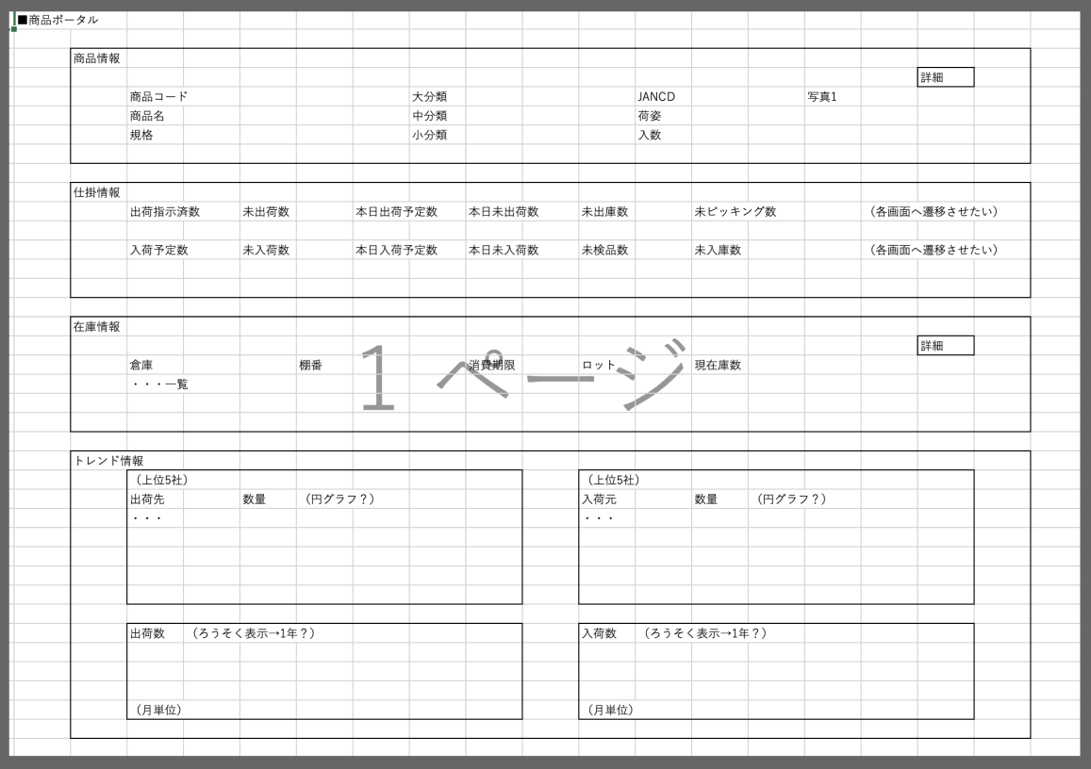
機能設計書 |  | システム名 | プロジェクト名 | 登録日付 | 更新日付
 |  | Biz-X POTTS
補足 |  | サブシステム名 | 機能名名 | 登録担当者 | 更新担当者
 |  | 在庫 | 商品ポータル

 | 補足

